상품제안서
베어 파스텔 노트북 태블릿 서류 다용도 파우치 | 상품코드: S37006

 |  |  |  |  |  |  | 02-713-8555 | www.synergygift.co.kr
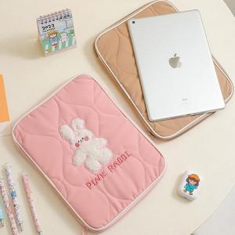

【상세/제작정보】

【인쇄/포장옵션】 | 실크 / OPP(비닐)

【공급단가】 | 수량 | 100~ | 300~ | 500~ | 1,000~ | 3,000~
*VAT별도 | 소형 | 14,440원 | 13,910원 | 13,370원 | 12,840원 | 12,510원
 | 대형 | 17,140원 | 16,510원 | 15,870원 | 15,240원 | 14,850원

【상품 URL】 | https://www.synergygift.co.kr:443/src/goods_detail.php?gdno=37006

